Regras
[APSFW0502] Gestão de perfil de acesso

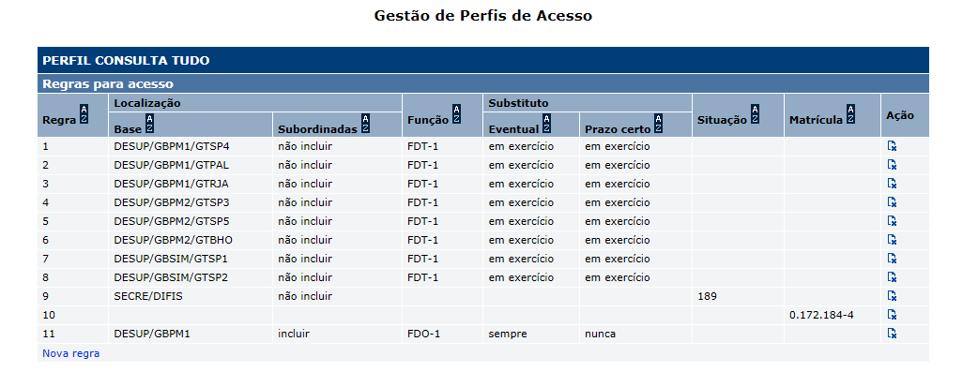
Tela com título: Gestão de perfil de acesso
Acrescentar: | Colunas na tela Gestão de perfil de acesso
 | Substituto prazo certo na inclusão de regra

Colunas na tela Gestão de perfil de acesso:
 | Localização
 | Localização subordinada
 | Função
 | Substtituo eventual
 | Substtituo prazo certo
 | Situação
 | Matrícula
 | Ação

Inclusão de regra:
 |  |  |  | X
 |  | Regra

 |  | Localização | DEINF
 |  | Localizações subordinadas | o Sim o Não

 |  | Função | ¯
 |  | Incluir substituto eventual | ¯
 |  | Incluir substituto prazo certo | ¯

 |  | Situação | ¯
 |  | Matrícula

 |  |  | Incluir regra | Voltar sem incluir

 |  | Nome | Objetivo | Domínio | Obrigatório? | Observações
 |  | Função | Função para a qual a regra será aplicada | Funções do banco central registradas no BcPessoa. | Não | N/A
 |  | Incluir substituto eventual | Caso exista um substituto eventual para a função, indicar se o substituto eventual tem o mesmo acesso do titular da função mesmo que não esteja em exercício, somente quando está em exercício, não tenho o mesmo acesso do titular. | 1 - Sempre- o substituto eventual tem o mesmo acesso do titular da função. 2 - Quando em exercício - o substituto eventual quando em exercício tem o mesmo acesso do titular da função. 3 - Nunca - o substituto eventual nunca tem o mesmo acesso do titular da função. | Editável apenas se for informado uma função. Obrigatório apenas se for informado uma função. | N/A
 |  | Incluir substituto prazo certo | Caso exista um substituto prazo certo para a função, indicar se o substituto prazo certo tem o mesmo acesso do titular da função somente quando está em exercício ou não tenho o mesmo acesso do titular mesmo estando em exercício. | 1 - Quando em exercício - o substituto prazo certo quando em exercício tem o mesmo acesso do titular da função. 2 - Nunca - o substituto prazo certo nunca tem o mesmo acesso do titular da função. | Editável apenas se for informado uma função. Obrigatório apenas se for informado uma função. | N/A

